상품제안서
모니터메모보드 30cm풀칼라(주문제작형) | 상품코드: F05628

 |  |  |  |  |  |  | 02-412-0044 | www.easy1.co.kr
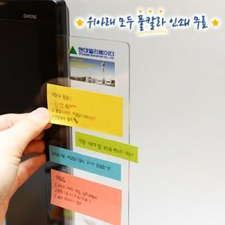

【상세/제작정보】 | 공간활용성이 좋고 메모잇의 접착을 놓여주는 모니터메모보드

【인쇄/포장옵션】 | 풀칼라 / OPP(비닐)

【공급단가】 | 수량 | 200~ | 500~ | 1,000~ | 3,000~ | 5,000~
*VAT별도 | 단가 | 3,120원 | 3,070원 | 3,000원 | 2,920원 | 2,870원

【상품 URL】 | http://www.easy1.co.kr/src/goods_detail.php?gdno=5628

